送货单
上 海 瑞 颢 发 货 清 单
（RecallPackaging Delivery List）
 |  | Shipping Date 发货日期: |  | 2026-01-14 |  | 东明制衣厂 东莞市虎门镇南栅第五工业区捷南路849号，联系人，王慧玲，13424764550
 |  | 快递单号: |  | SF 1566808742107
ORDER NR | Item Code | ARTICLE | Colour | Size | Order Qty | Back-up Qty | Total Qty | Carton #/Total | Net Weight (kg) | Gross Weight (kg) | REMARK
订单号 | 产品规格 | 款号 | 颜色 | 号型 | 订单数 | 备品 | 总实发数 | 总箱数\箱号 | 净重（公斤) | 毛重（公斤) | 单号
P26011544// S26010564 | 27*37 | HEMA尺码彩色贴纸 |  | S | 18330 | 183 | 18513 | 39×30×29 1-1 | 21 | 21.5
 | 27*37 | HEMA尺码彩色贴纸 |  | M | 40340 | 403 | 40743
 | 27*37 | HEMA尺码彩色贴纸 |  | L | 43490 | 435 | 43925
 | 27*37 | HEMA尺码彩色贴纸 |  | XL | 29000 | 290 | 29290
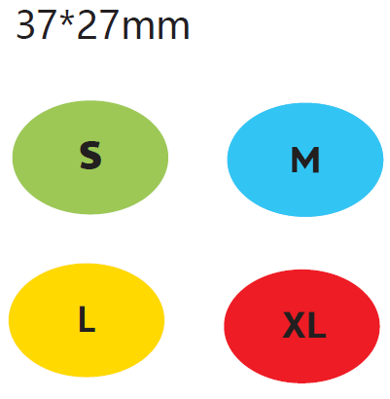
 |  |  |  |  | 131160

